Evidencia01
Evidencias de Casos de Pruebas

Identificación del Caso de Prueba 01

Código del Caso de Prueba | Nombre del Caso de Prueba | Prueba Ejecutada
1 | Edición de administrador satisfactoria

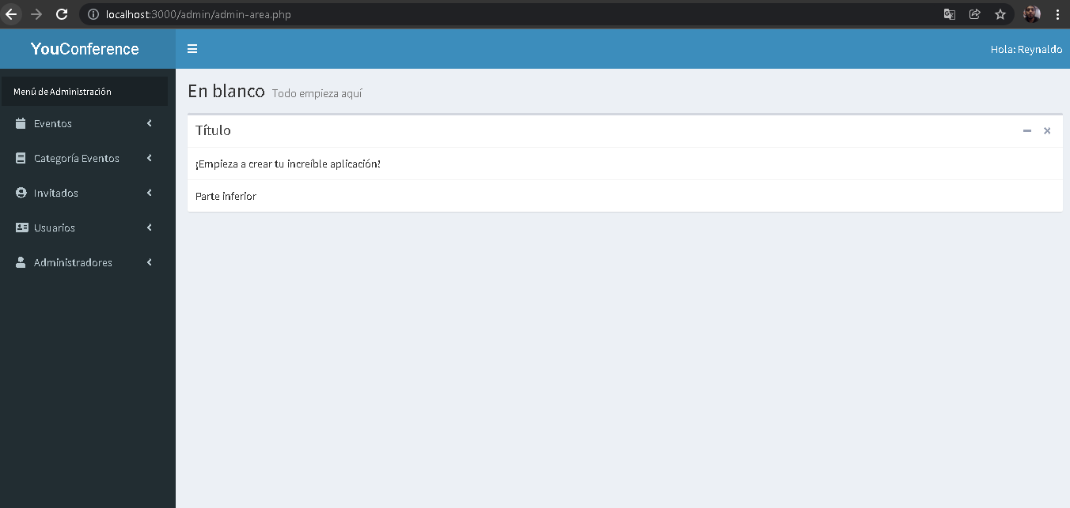 1.Abir la aplicación YouConference

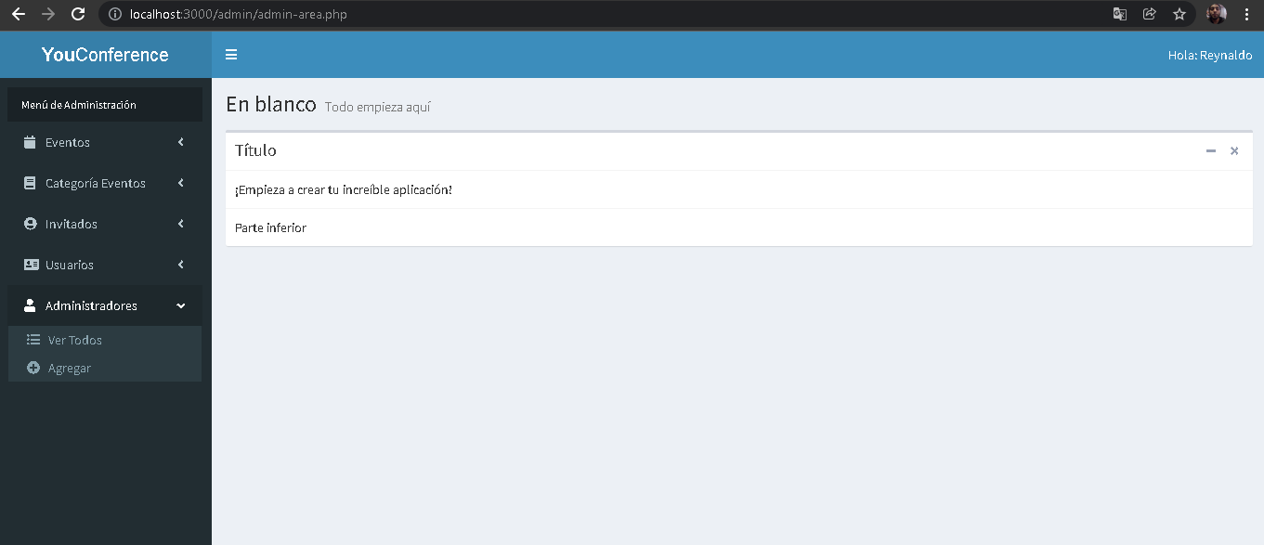 2.- Seleccionar la opción administradores

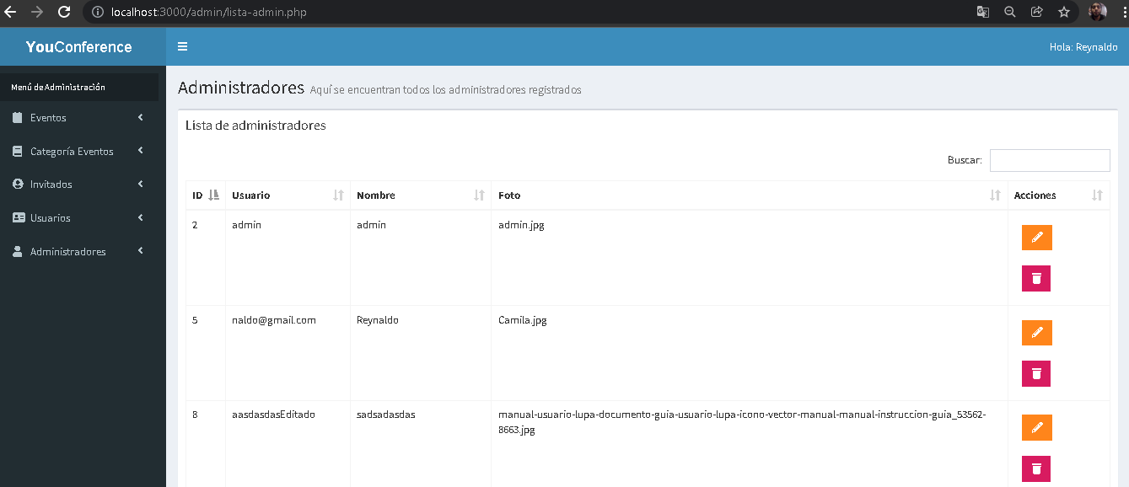 3. Seleccionar la opción de "Ver Todos"

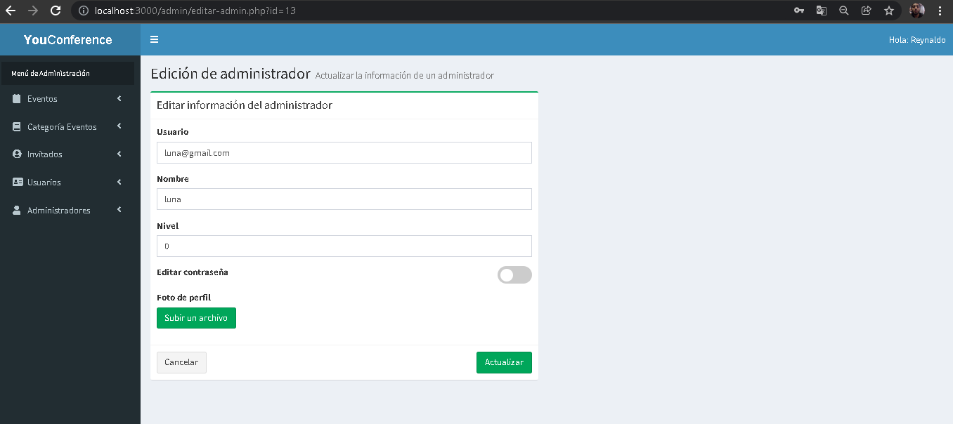 4. Dar clic en el icono de lapiz(significa editar) del administrador a editar

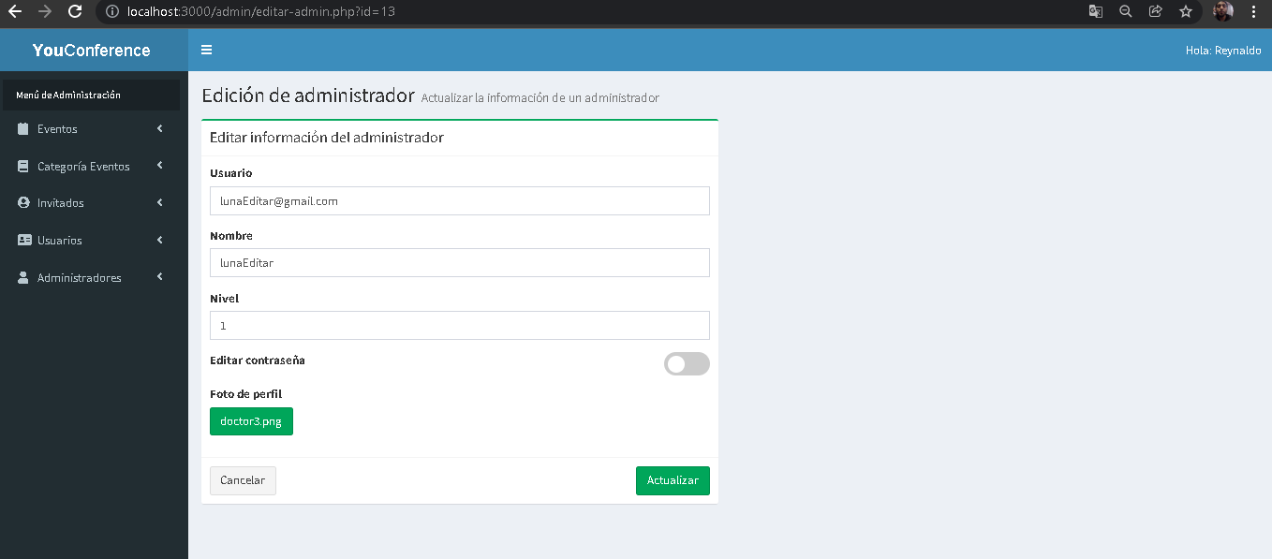 5. Ingresar correctamente todos los campos a editar

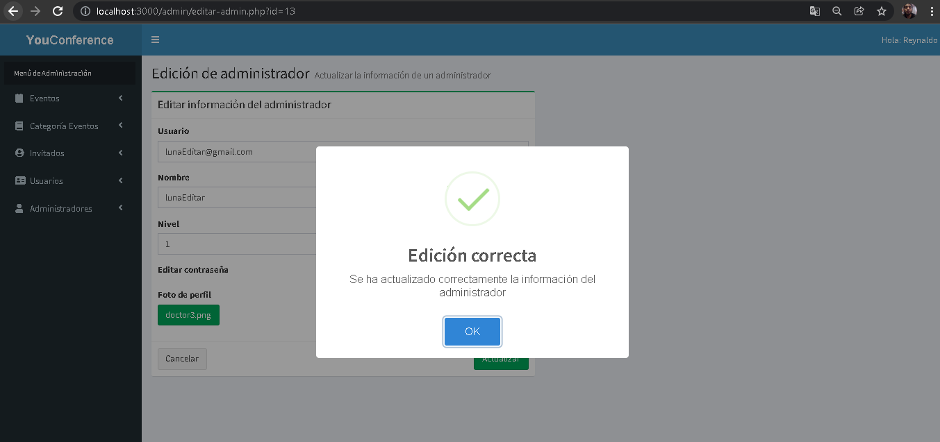 6.Seleccionar botón Actualizar

Evidencia02
Evidencias de Casos de Pruebas

Identificación del Caso de Prueba 01

Código del Caso de Prueba | Nombre del Caso de Prueba | Prueba Ejecutada
2 | Edición de administrador dejando todos los campos vacios

1.Abir la aplicación YouConference

2.- Seleccionar la opción administradores

3. Seleccionar la opción de "Ver Todos"

4. Dar clic en el icono de lapiz(significa editar) del administrador a editar

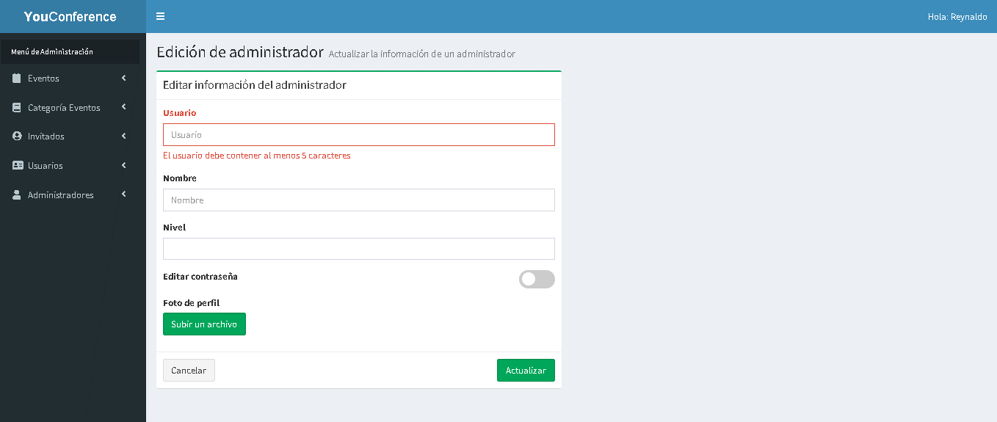 5.Dejar uno o todos campos vacios

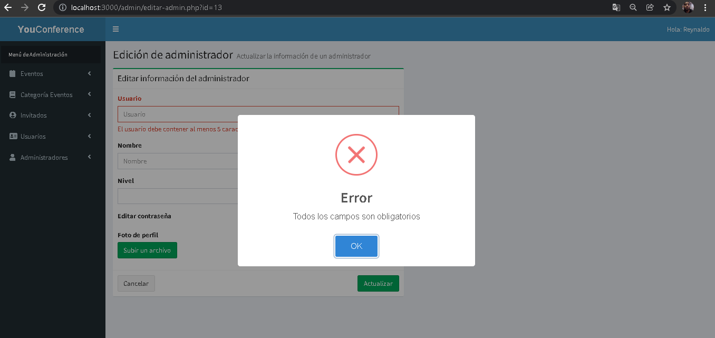 6.Seleccionar botón Actualizar

Evidencia03
Evidencias de Casos de Pruebas

Identificación del Caso de Prueba 01

Código del Caso de Prueba | Nombre del Caso de Prueba | Prueba Ejecutada
3 | Edición de invitado satisfactoria

1.Abir la aplicación YouConference

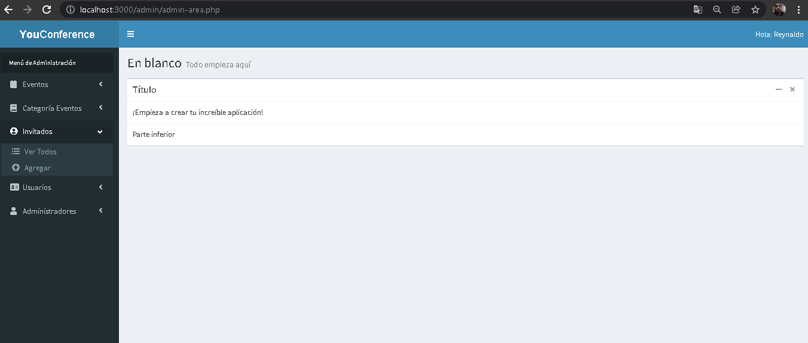 2.- Seleccionar la opción invitados

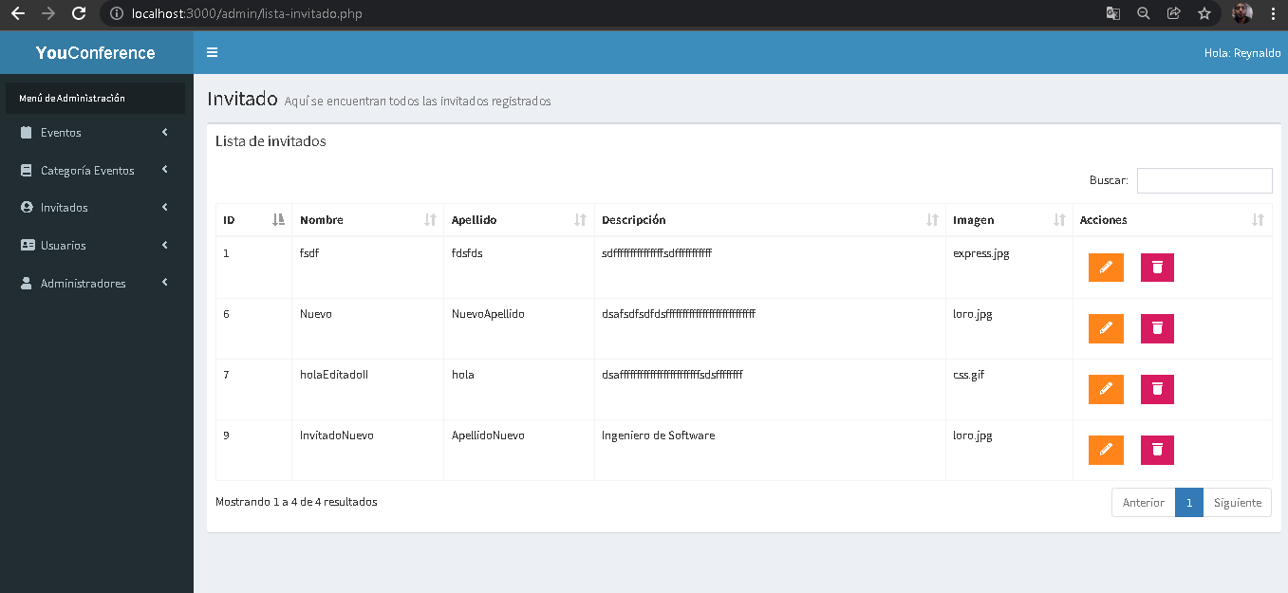 3. Seleccionar la opción de "Ver Todos"

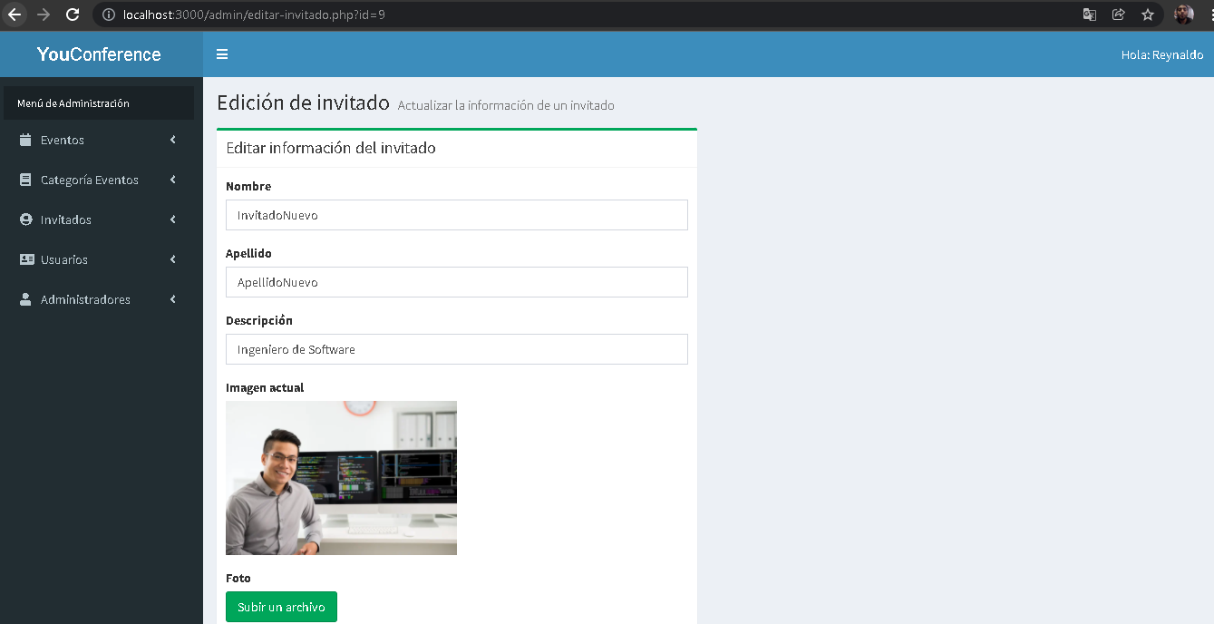 4. Dar clic en el icono de lapiz(significa editar) del invitado a editar

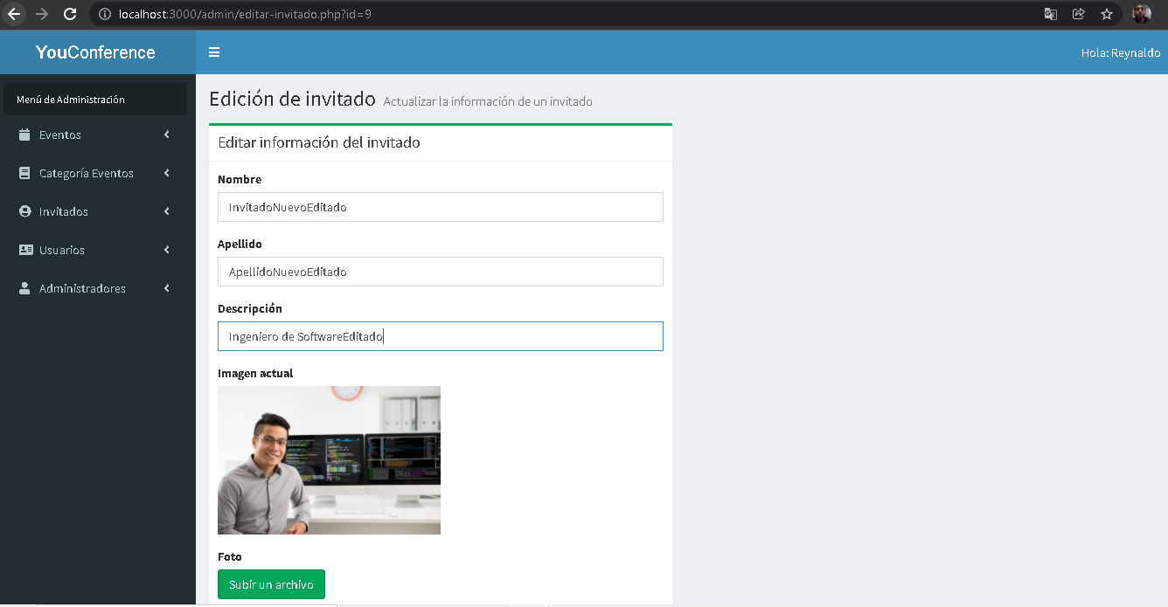 5. Ingresar correctamente todos los campos a editar

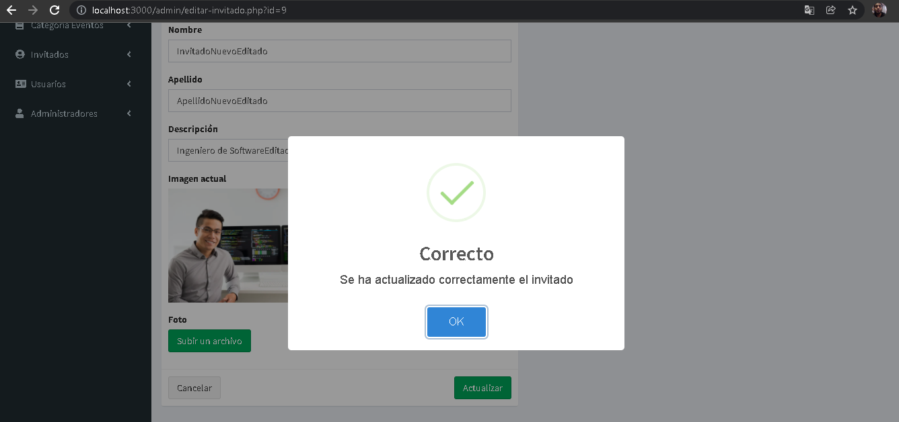 6.Seleccionar botón Actualizar

Evidencia04
Evidencias de Casos de Pruebas

Identificación del Caso de Prueba 01

Código del Caso de Prueba | Nombre del Caso de Prueba | Prueba Ejecutada
4 | Edición de invitado dejando uno o todos los campos vacios

1.Abir la aplicación YouConference

2.- Seleccionar la opción invitados

3. Seleccionar la opción de "Ver Todos"

4. Dar clic en el icono de lapiz(significa editar) del invitado a editar

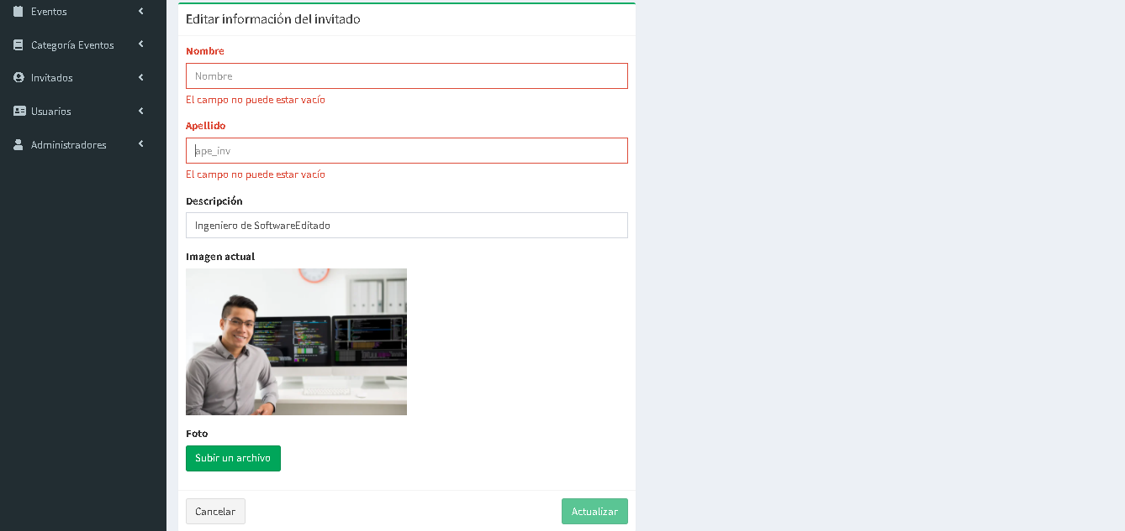 5.Dejar los campos vacios

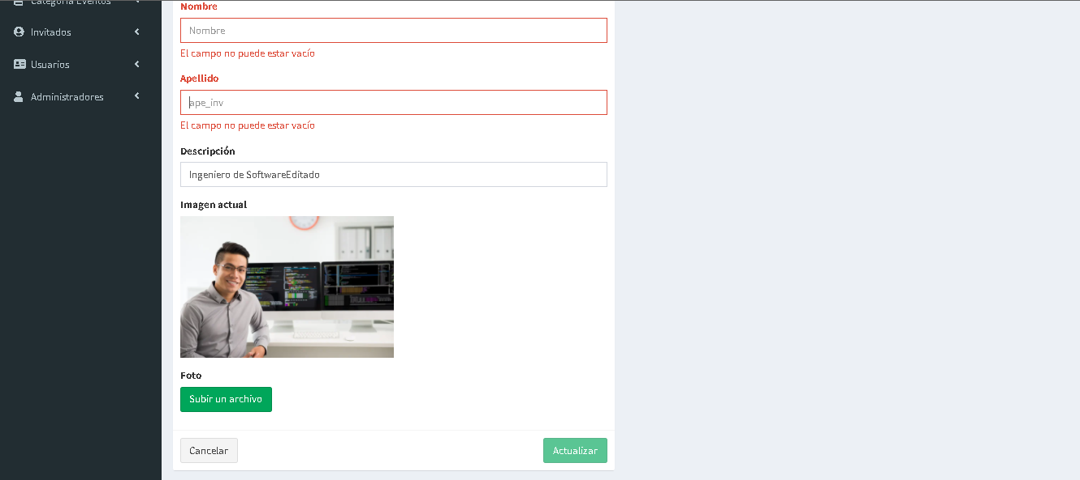 6.Seleccionar botón Actualizar

Evidencia05
Evidencias de Casos de Pruebas

Identificación del Caso de Prueba 01

Código del Caso de Prueba | Nombre del Caso de Prueba | Prueba Ejecutada
5 | Edición de categoria satisfactoria

1.Abir la aplicación YouConference

 2.- Seleccionar la opción categoría Eventos

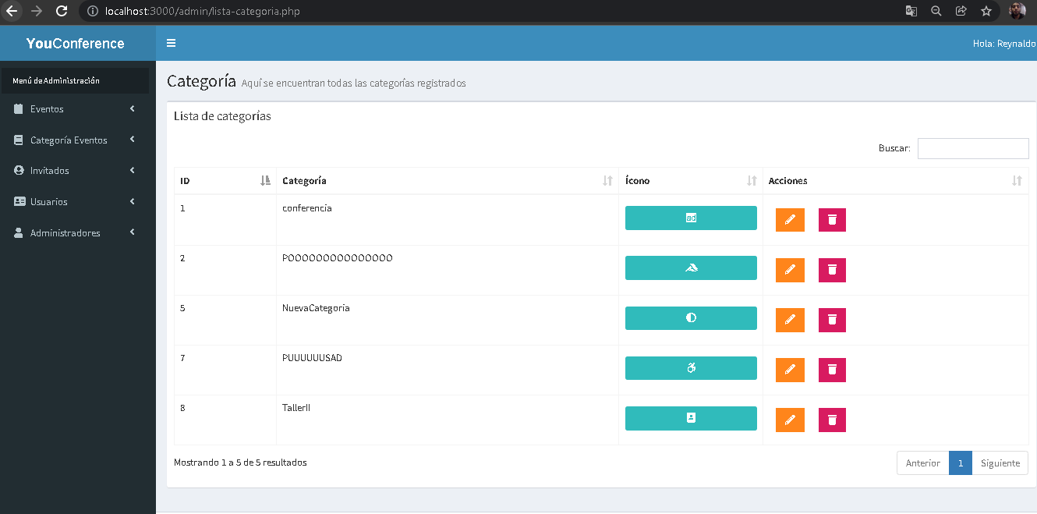 3. Seleccionar la opción de "Ver Todos"

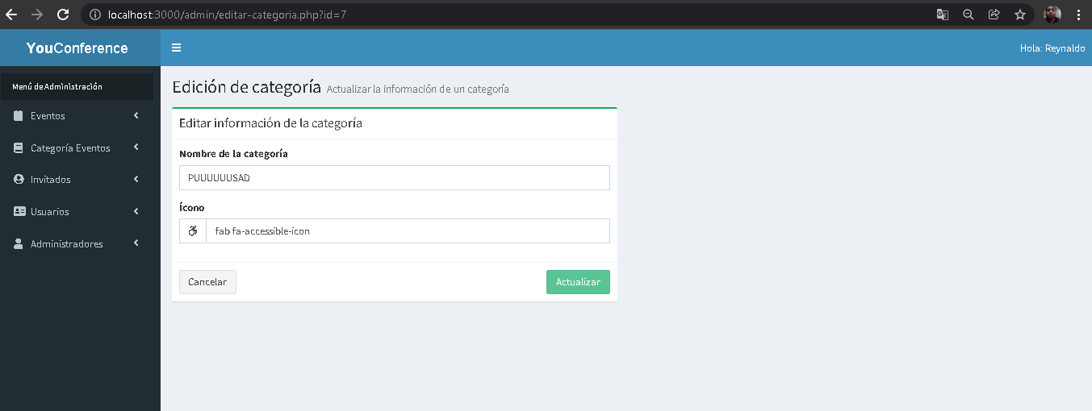 4. Dar clic en el icono de lapiz(significa editar) de la categoria a editar

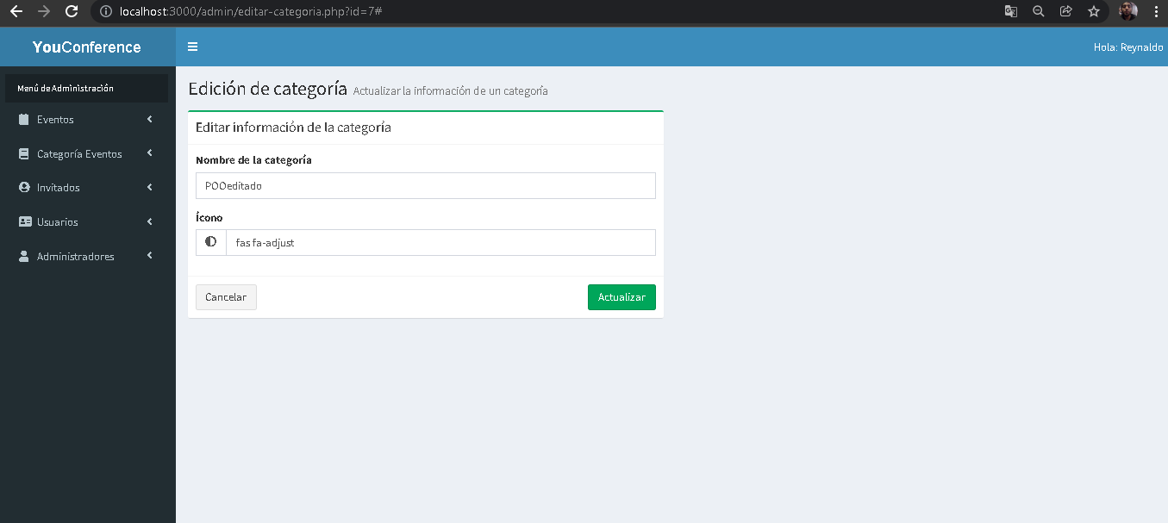 5. Ingresar correctamente todos los campos a editar

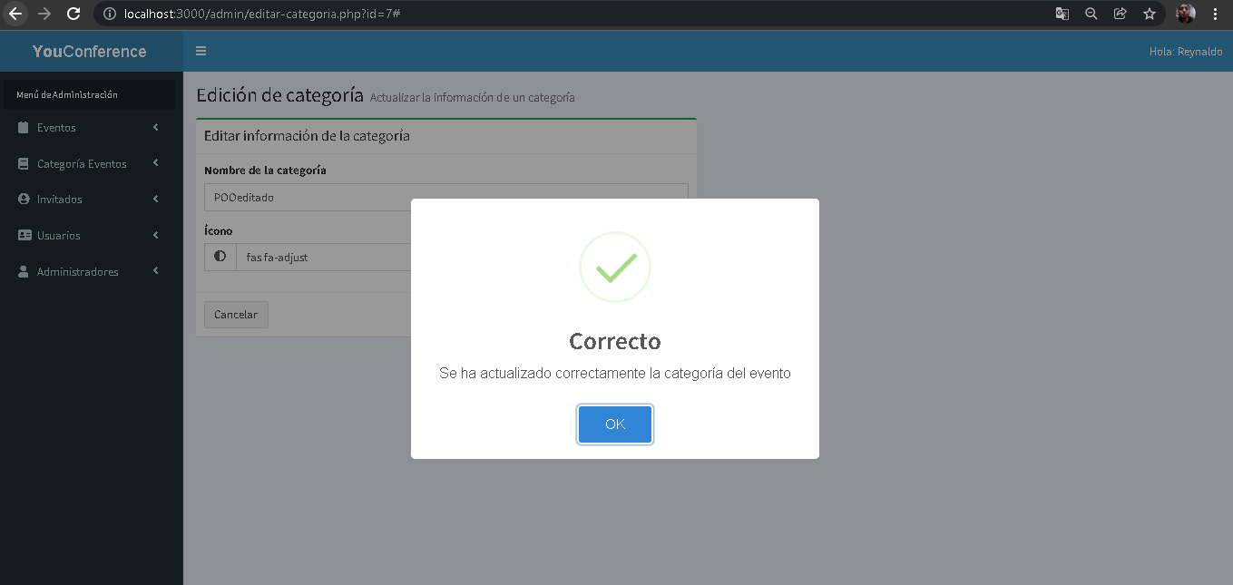 6.Seleccionar botón Actualizar

Evidencia06
Evidencias de Casos de Pruebas

Identificación del Caso de Prueba 01

Código del Caso de Prueba | Nombre del Caso de Prueba | Prueba Ejecutada
6 | Edición de categoria dejando uno o todos los campos vacios

1.Abir la aplicación YouConference

2.- Seleccionar la opción categoría Eventos

3. Seleccionar la opción de "Ver Todos"

4. Dar clic en el icono de lapiz(significa editar) de la categoria a editar

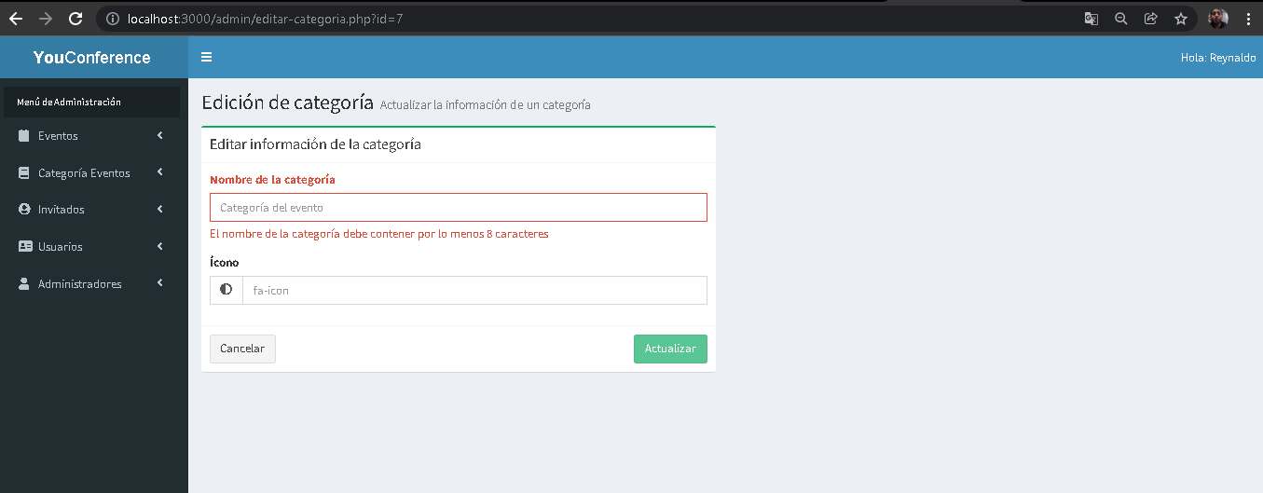 5. Dejar los campos vacios

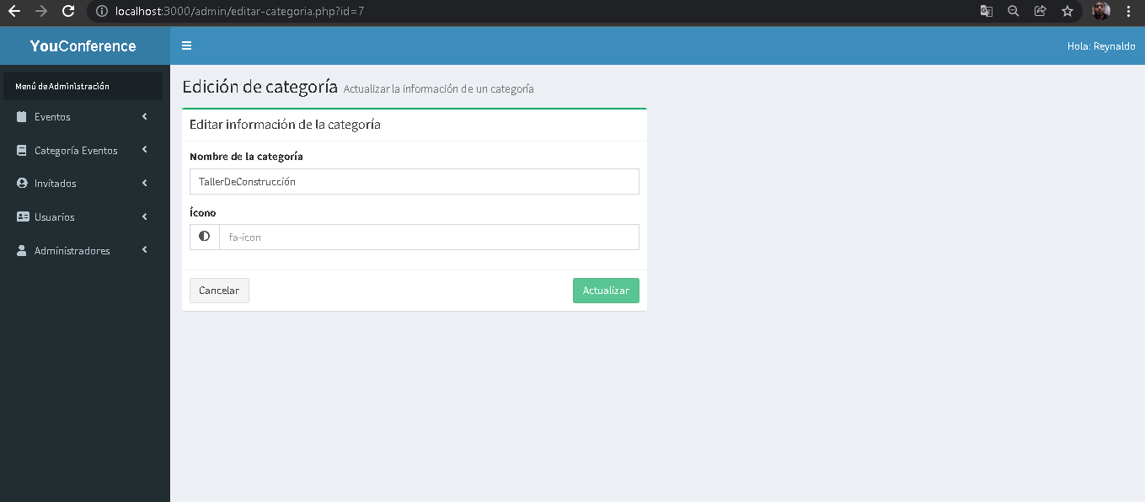 6.Seleccionar botón Actualizar

